商品登録書
【商 品 登 録 書】

 | 区分 |  |  | 1 |  | 新規 |  |  |  |  |  |  |  |  |  |  |  |  |  |  |  |  | 提出者 |  |  | 松本 光 |  |  |  |  | 提出日 |  |  | 2016-02-10

 | JAN |  |  |  |  |  |  | メーカー名 |  |  |  |  | 商品名1 |  |  |  |  |  |  |  |  |  | 商品名2 |  |  |  |  |  |  |  | フレーバー |  | 容量 |  |  | 希望小売価格
 | 4987241100194 |  |  |  |  |  |  | ロート製薬 |  |  |  |  | ロートアルガード |  |  |  |  |  |  |  |  |  | クールＥＸ |  |  |  |  |  |  |  | - |  | 13ml |  |  | ¥1,400

 | 商品画像 |  |  |  |  |  |  |  |  |  |  |  |  |  | 大分類CD |  |  |  | 大分類名 |  |  |  |  |  | 棚割CD |  |  | 棚割名 |  |  |  | 中分類CD |  |  | 中分類名
 | 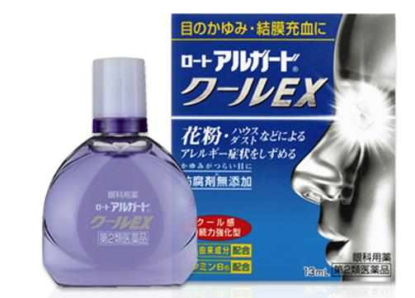 基本画像1枚 |  |  |  |  |  |  |  |  |  |  |  |  |  | 01 |  |  |  | 医薬品・医薬部外品 |  |  |  |  |  | 06 |  |  | 目薬 |  |  |  | 010601 |  |  | 目薬

 |  |  |  |  |  |  |  |  |  |  |  |  |  |  | 確定商品CD |  |  |  |  |  |  |  |  |  | 010601 |  |  |  |  |  |  | 0013

 |  |  |  |  |  |  |  |  |  |  |  |  |  |  | 催事CD |  |  |  | クーポンCD |  |  |  |  |  |  |  |  |  | TOPICS CD |  |  |  | 中分類ランキングCD
 |  |  |  |  |  |  |  |  |  |  |  |  |  |  | - |  |  |  | - |  |  |  |  |  |  |  |  |  | - |  |  |  | -

 |  |  |  |  |  |  |  |  |  |  |  |  |  |  | 商品特徴
 |  |  |  |  |  |  |  |  |  |  |  |  |  |  | 「ロートアルガード クールＥＸ」は薬剤を効果的かつ集中的に患部に届ける技術ＤＤＳ（ドラッグデリバリーシステム）に着目した、長く続く効き目とクールなさし心地が特長の目薬です。花粉によるつらい目の症状を鎮める3つの成分と、さらに新陳代謝を促進するビタミンＢ6を配合しました。 また、防腐剤フリー処方を採用。つらいかゆみでデリケートになった瞳にもおすすめです。 薄い紫色の液色は抗炎症剤アズレンスルホン酸ナトリウム水和物（水溶性アズレン）の色です。 【第２類医薬品】

 | 使用方法
 | 1回1～2滴、1日3～6回点眼してください。

 | 追加テキスト

 | 購入可能DS |  |  |  |  |  |  |  |  |  | 購入可能EC |  |  |  |  |  |  |  |  |  | お勧めシーズン |  |  |  | 関連リンク商品JAN
 | 1001 | 1002 | 1003 | 1004 | 1005 | 1006 | 1007 | 1008 | 1009 | 1010 | 5001 | 5002 | 5003 | 5004 | 5005 | 5006 | 5007 | 5008 | 5009 | 5010 | SP | SM | A | W | 商品1 |  |  |  |  | 商品2 |  |  |  |  | 商品3
 | - | - | - | - | - | - | - | - | - | - | - | - | - | - | - | - | - | - | - | - | 1 | 1 | 1 | 1 | - |  |  |  |  | - |  |  |  |  | -

 | 写真1 |  | 写真2 |  | 写真3 |  | 写真4 |  |  | 登録日 |  |  |  |  |  |  |  |  | 掲載開始日 |  |  |  |  |  |  |  | 修正日 |  |  |  |  |  | 掲載終了日
 | 1 |  | - |  | - |  | - |  |  | 2016-02-10 |  |  |  |  |  |  |  |  | 即日 |  |  |  |  |  |  |  | - |  |  |  |  |  | -

